상품제안서
마이브렐라 엣지 10K 3단 자동 거꾸로 우산 | 상품코드: F19203

 |  |  |  |  |  |  | 02-412-0044 | www.easy1.co.kr
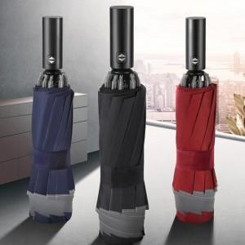 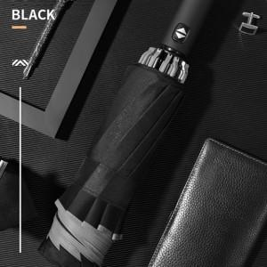 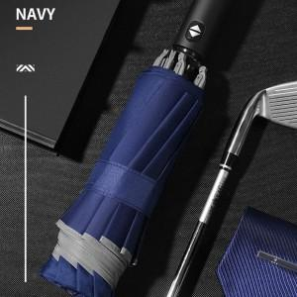

【상세/제작정보】 | 원단 전사인쇄 가능, 문의 필수!

【인쇄/포장옵션】 | 실크 / 포장불가능

【공급단가】 | 수량 | 100~ | 300~ | 500~ | 1,000~ | 3,000~
*VAT별도 | 단가 | 10,200원 | 10,030원 | 9,770원 | 9,600원 | 9,350원

【상품 URL】 | https://dev.easy1.co.kr:443/src/goods_detail.php?gdno=19203

